Ficha técnica proyecto
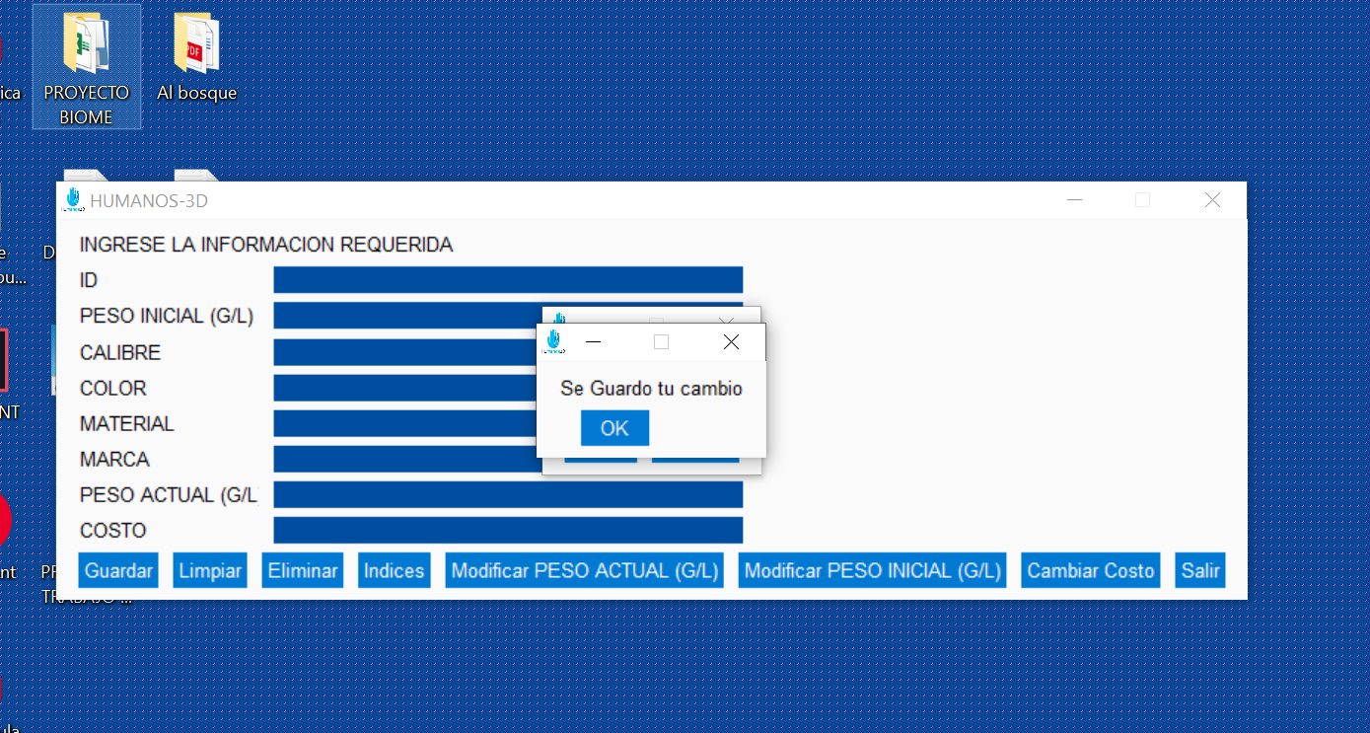
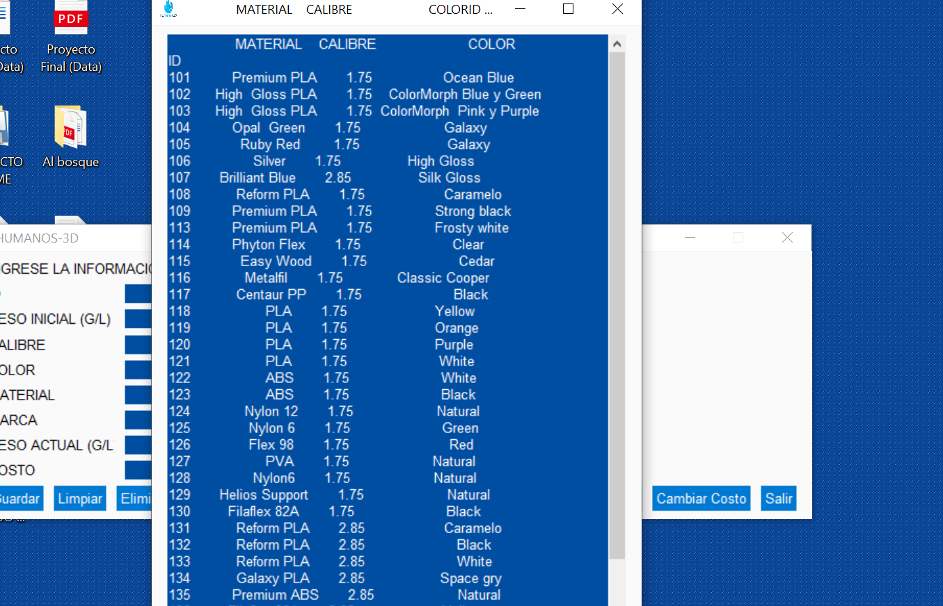
Nombre del Estudiante | Ángel Emilio Muñoz Quintero
Asignatura | Proyecto I
Correo Electrónico | munozq.angel@uces.edu.co
Nombre del Tutor | Esteban Rojas
Fecha de Finalización | 2022-06-12
Línea de Trabajo | Programacion
Objetivos del proyecto | Crear una base de datos que permitiera almacenar los filamentos implementados en las protesis Modificar desde un ejecutable (Ventana) la base de datos con el fin de cambiar peso, agregar filamentos y eliminar materiales.
Nombre del archivo video | Humanos3D_Data
El proyecto es suceptible para protección de propiedad intelectual? | SI___X___ NO______
autoriza la publicación del video? | Si____X__ NO______
Resumen :
El proyecto comenzo con una problemática para saber que disponibilidad de filamentos tenian, cuanto se estaban gastando mensualmente, que ingreso habia de estos filamentos mensualmente y todo en cuanto al manejo de la informacion, ya que solo el encargado tenia acceso a la modificacion del excel. La propuesta definida por el grupo de trabo fue crear una plataforma visual para cualquier tipo de usuario que permitiera la modificacion de los parametros con el fin de tener un mejor manejo de la informacion actualizando en tiempo real una base de datos ligada a Excel. El resultado fue bastante bueno se logro a cabalidad la ejecusion e implementacion de la aplicacion en Humanos 3D.
Abtract:
The project started with a problem to know the availability of strands, how much was being spent monthly, what was the monthly income of these strands and everything regarding the management of all the information, since only the person in charge had access to modify the excel and to update it. The proposal defined by the working group was to create a visual platform for any type of user that would allow the modification of the parameters in order to have a better management of the information updating in real time a database linked to Excel. The result was quite good, the execution and implementation of the application was fully achieved

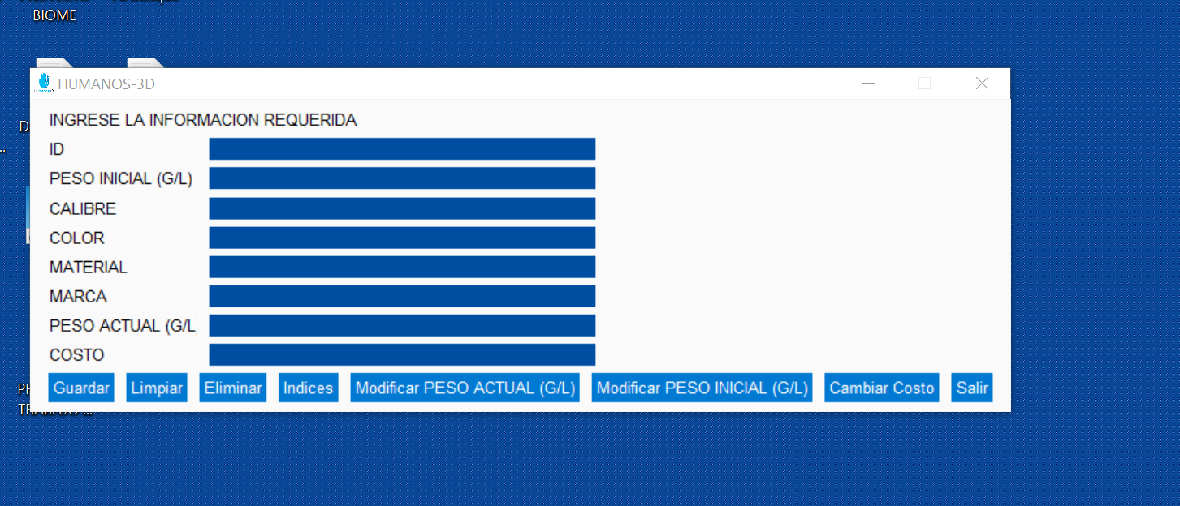
Evidencias:

Agregue fotos, imágenes o gráficos que evidencien su trabajo.
Agregue fotos, imágenes o gráficos que evidencien su trabajo.
Agregue fotos, imágenes o gráficos que evidencien su trabajo.
Agregue fotos, imágenes o gráficos que evidencien su trabajo.
Agregue fotos, imágenes o gráficos que evidencien su trabajo.
Agregue fotos, imágenes o gráficos que evidencien su trabajo.

